Лист1
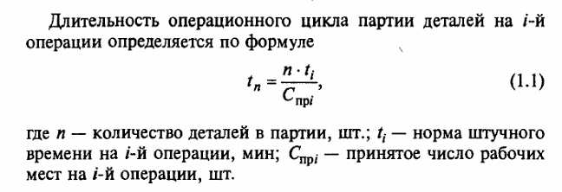
Задача 1.7
Найти
Пояснение | Обозначение | Значение
Длительность технологического цикла обработки партии деталей
При:
Последовательном
Параллельном
Парал.-послед.

Дано
Пояснение | Обозначение | Значение
Состоиз из 20 шт |  | 20
Состоит из пяти операций:
1 станок | t1 | 2 | 2.00
2 станка | t2 | 4 | 2.00
1 станок | t3 | 3 | 3.00
2 станка | t4 | 6 | 3.00
2 станка | t5 | 5 | 2.50
Величина транспортной партии |  | 5

Решение при последоватальном
Пояснение | Обозначение | Значение

Т(тех_посл) | 250
Номер операции | t(i) | C(пр_i) | Время, мин | (n*t(i))/C(пр_i)
1 | 2 | 1 |  | 40
2 | 4 | 2 |  | 40
3 | 3 | 1 |  | 60
4 | 6 | 2 |  | 60
5 | 5 | 2 |  | 50

Решение при парал
Пояснение | Обозначение | Значение
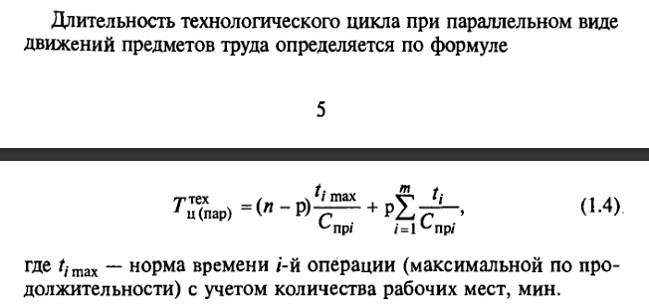

Т(тех_парал) | 107.5
Номер операции | t(i) | C(пр_i) | Время, мин | (p*t(i))/C(пр_i)
1 | 2 | 1 |  | 10
2 | 4 | 2 |  | 10
3 | 3 | 1 |  | 15
4 | 6 | 2 |  | 15
5 | 5 | 2 |  | 12.5

Решение при парал-послед
Пояснение | Обозначение | Значение

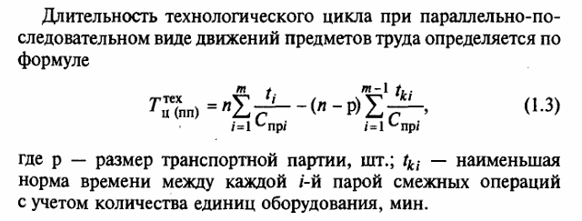

Тех(ц_пп) | 107.5 |  | C(пр_i) | t(i) | t(ki)
 |  |  | 1 | 2 | 2
 |  |  | 2 | 4 | 2
 |  |  | 1 | 3 | 3
 |  |  | 2 | 6 | 2.5
 |  |  | 2 | 5

Номер операции | t(i) | C(пр_i) | Время, мин | (p*t(i))/C(пр_i)
1 | 2 | 1 |  | 10
2 | 4 | 2 |  | 10
3 | 3 | 1 |  | 15
4 | 6 | 2 |  | 15
5 | 5 | 2 |  | 12.5

